Plan1
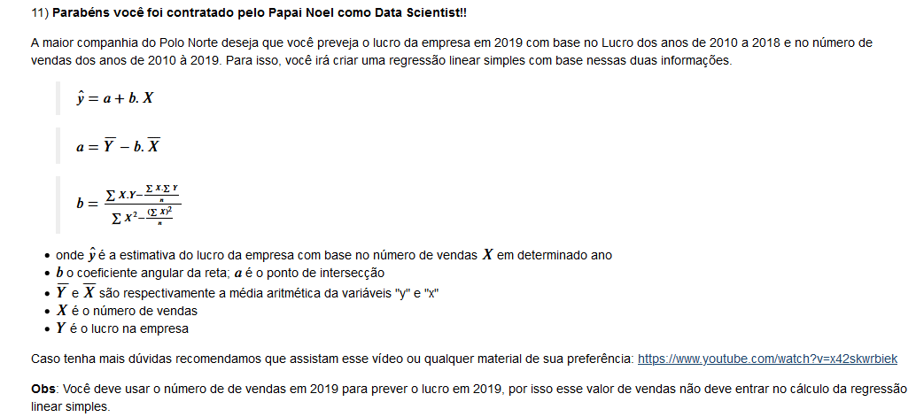
 | # LUCRO DO NOEL DO ANO DE 2010 A 2018
 | lucro_10_18 = [3200, 1720, 800, 1800, 4750, 8000, 3200, 12789, 12271]

 | # NUMERO DE VENDAS DO NOEL DO ANO DE 2010 A 2019
 | vendas_10_19 = [3269, 7000, 7300, 8264, 11345, 12589, 13211, 14467, 16666, 17420]

 |  |  |  |  |  |  |  |  |  |  |  | total
y | Lucro | 3200 | 1720 | 800 | 1800 | 4750 | 8000 | 3200 | 12789 | 12271 |  | 48530
x | Nº Vendas | 3269 | 7000 | 7300 | 8264 | 11345 | 12589 | 13211 | 14467 | 16666 | 17420 | 94111
x² |  | 10686361 | 49000000 | 53290000 | 68293696 | 128709025 | 158482921 | 174530521 | 209294089 | 277755556 | 303456400 | 1130042169
x * y |  | 10460800 | 12040000 | 5840000 | 14875200 | 53888750 | 100712000 | 42275200 | 185018463 | 204508486 | 0 | 629618899
n |  |  |  |  |  |  |  |  |  |  |  | 9

média de y | 5392.2222222
média de x | 10456.777778

 | b = | 0.83697292012

 | a = | -3359.8176095

 | y = a+bx | y= | -3359.8176095 | + | 0.83697292012 | x

 | estimativade de lucro= |  | 11220.250659

ex
 | # LUCRO DO NOEL DO ANO DE 2010 A 2018
 | lucro_10_18 = [3200, 1720, 800, 1800, 4750, 8000, 3200, 12789, 12271]

 | Nº Vendas
2 | 0
5 | 1
8 | 2
11 | 3
 | # NUMERO DE VENDAS DO NOEL DO ANO DE 2010 A 2019
 | vendas_10_19 = [3269, 7000, 7300, 8264, 11345, 12589, 13211, 14467, 16666, 17420]

 |  |  |  |  |  |  | total
y | Lucro | 2 | 5 | 8 | 11 |  | 26
x | Nº Vendas | 0 | 1 | 2 | 3 |  | 6
x² |  | 0 | 1 | 4 | 9 |  | 14
x * y |  | 0 | 5 | 16 | 33 |  | 54
n |  |  |  |  |  |  | 4
média de y | 6.5
média de x | 1.5
n é igual a 9?

 | b = | 3

 | a = | 2

 | y = a+bx | y= | 2 | + | 3 | x

